海洋観測速報-基本
八丈海洋観測報告
 | No.2019-10 |  |  |  |  |  |  |  |  | 令和1年11月20日

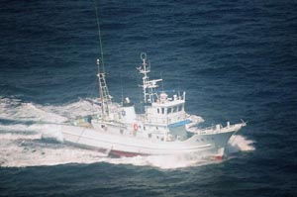

東京都 島しょ農林水産総合センター 八丈事業所

〒100-1511 東京都八丈島八丈町三根4222
TEL：04996-2-0209 FAX：04996-2-3429
調査指導船「たくなん」

調査指導船「たくなん」による八丈島沿岸海洋観測結果と八丈島神湊港における定地水温観測結果についてお知らせします。
黒潮概況： |  | 上旬：御前崎沖30°20′N付近から伊豆諸島の西側をS字状に北上して八丈島西沖で北東に向きを変え、房総半島沖に流去した。
 |  | 中旬：御前崎沖30°20′N付近から八丈島付近を北上して御蔵島付近で北東に向きを変え、房総半島沖に流去した。
 |  | 下旬：御前崎沖30°10′N付近から八丈島西沖を北上して八丈島北西沖で北東に向きを変え、房総半島沖に流去した。

沿岸定点観測：2019年10月1日、2日に八丈島の東西9測点で観測
 |  | 表層は「高め」～「きわめて高め」、100mはSt33以西で「高め」～「きわめて高め」、St34以東で「やや低め」～「やや高め」
 |  | 200m～300mはSt.33以西および300mのSt.35で「きわめて高め」、それ以外で「やや高め」～「高め」、
 |  | 400mはSt.34を除くSt.38以西で「きわめて高め」、それ以外で「やや高め」～「高め」、
 |  | 500mは「高め」～「きわめて高め」であった。
神湊港定地観測：2019年10月1～31日、午前9時に神湊港内にて観測
 |  | 上旬～中旬「やや低め」、下旬「低め」で推移した。
 | ※平年並み-0.5～+0.5 やや高め+0.5～+1.5 高め+1.5～+2.5 きわめて高め+2.5～
 | やや低め-0.5～-1.5 低め-1.5～-2.5 きわめて低め-2.5～

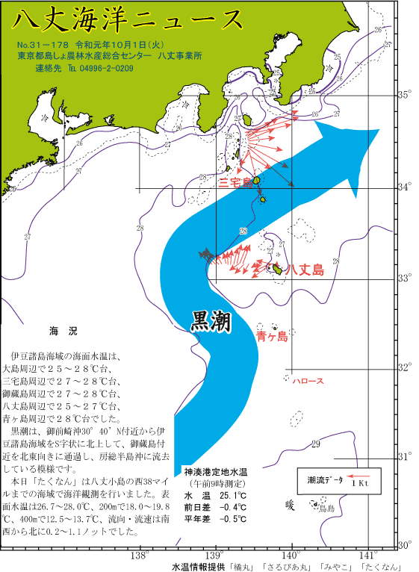
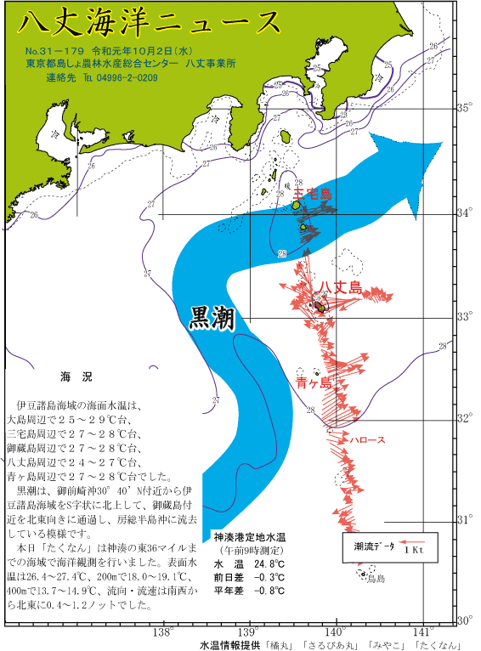
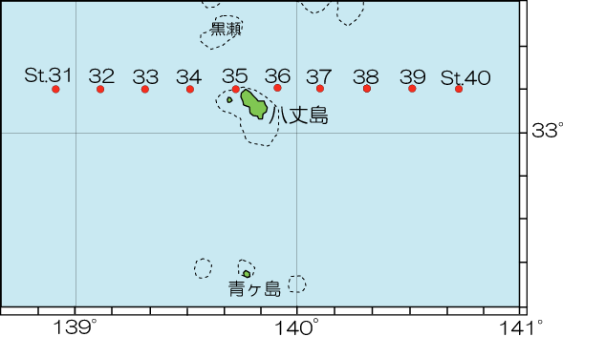

 |  |  |  |  |  |  | 図2 沿岸観測当時の黒潮流路
 |  | 図1 八丈島沿岸観測定点位置 |  |  |  | 八丈海洋ニュース№31-178（八丈海洋ニュース(10/1号)、31-179(10/2号）より
表1 八丈島沿岸定点観測結果
観 測 点 |  | Sｔ.31 | Sｔ.32 | Sｔ.33 | Sｔ.34 | Sｔ.35 | Sｔ.36 | Sｔ.37 | Sｔ.38 |  | Sｔ.39 | Sｔ.40 | セル色変え用 |  | Sｔ.31 | Sｔ.32 | Sｔ.33 | Sｔ.34 | Sｔ.35 | Sｔ.36 | Sｔ.37 | Sｔ.38 | Sｔ.39 | Sｔ.40
観測月日 |  | 2019-10-01 | 2019-10-01 | 2019-10-01 | 2019-10-01 | 2019-10-01 | 2019-10-02 | 2019-10-02 | 2019-10-02 |  | 2019-10-02 | - | 観測月日 |  | 0 | 0 | 0 | 0 | 0 | 0 | 0 | 0 | 0 | 0
北 緯 |  | 33゜10’ | 33゜10’ | 33゜10’ | 33゜10’ | 33゜10’ | 33゜10’ | 33゜10’ | 33゜10’ |  | 33゜10’ | 33゜10’ | 北 緯 |  | 33゜10’ | 33゜10’ | 33゜10’ | 33゜10’ | 33゜10’ | 33゜10’ | 33゜10’ | 33゜10’ | 33゜10’ | 33゜10’
東 経 |  | 138゜55’ | 139゜07’ | 139゜19’ | 139゜31’ | 139゜43’ | 139゜55’ | 140゜07’ | 140゜19’ |  | 140゜31’ | 140゜43’ | 東 経 |  | 138゜55’ | 139゜07’ | 139゜19’ | 139゜31’ | 139゜43’ | 139゜55’ | 140゜07’ | 140゜19’ | 140゜31’ | 140゜43’
水温 ℃ | 0ｍ | 28.0 | 27.9 | 27.8 | 28.0 | 26.7 | 26.4 | 27.4 | 27.4 |  | 27.3 | - | 平年差 ℃ | 0 | 3.3 | 2.2 | 2.0 | 2.2 | 1.0 | 0.8 | 1.6 | 1.4 | 1.3 | #VALUE!
 | 100ｍ | 22.0 | 23.2 | 22.8 | 21.3 | 23.3 | 22.4 | 23.5 | 22.3 |  | 20.5 | - |  | 100 | 2.9 | 2.8 | 2.3 | 0.3 | 2.2 | 0.2 | 1.5 | -0.6 | -2.4 | #VALUE!
 | 200ｍ | 19.5 | 18.8 | 19.8 | 18.6 | 18.0 | 19.1 | 18.8 | 18.1 |  | 18.0 | - |  | 200 | 5.2 | 3.5 | 3.9 | 2.1 | 1.6 | 2.5 | 2.0 | 0.5 | 0.2 | #VALUE!
 | 300ｍ | 15.6 | 15.8 | 16.2 | 15.5 | 16.3 | 16.2 | 16.5 | 16.8 |  | 16.6 | - |  | 300 | 4.1 | 3.2 | 3.0 | 1.5 | 2.7 | 2.2 | 2.2 | 1.4 | 1.1 | #VALUE!
 | 400ｍ | 12.5 | 13.7 | 13.5 | 12.9 | 13.7 | 13.7 | 14.9 | 14.3 |  | 13.9 | - |  | 400 | 3.4 | 3.8 | 2.8 | 1.4 | 2.7 | 2.6 | 3.6 | 1.8 | 1.3 | #VALUE!
 | 500ｍ | 9.5 | 10.1 | 10.5 | 10.3 | - | - | - | 12.2 |  | 11.0 | - |  | 500 | 2.5 | 2.6 | 2.1 | 1.6 | #VALUE! | #VALUE! | #VALUE! | 3.3 | 2.6 | #VALUE!
流向 ° |  | 323 | 16 | 254 | 253 | 238 | 243 | 261 | 252 |  | 40 | - | 流向 ° |  | 0 | 0 | 0 | 0 | 0 | 0 | 0 | 0 | 0 | 0
流速 kt |  | 0.6 | 0.2 | 0.7 | 0.3 | 1.1 | 0.8 | 1.2 | 0.5 |  | 0.4 | - | 流速 kt |  | 0.0 | 0.0 | 0.0 | 0.0 | 0.0 | 0.0 | 0.0 | 0.0 | 0.0 | 0.0
 |  |  |  |  |  |  |  |  | ※赤字は平年より高め(+1.5℃～)、青字は平年より低め(～-1.5℃) |  |  |  | 平年差早見表 |  | Sｔ.31 | Sｔ.32 | Sｔ.33 | Sｔ.34 | Sｔ.35 | Sｔ.36 | Sｔ.37 | Sｔ.38 | Sｔ.39 | Sｔ.40
 | 観測値 | 平年値
2011-10-01 | 25.9 | 25.697
2011-10-02 | 25.3 | 25.813
2011-10-03 | 24.4 | 25.913
2011-10-04 | 24.3 | 25.807
2011-10-05 | 24.8 | 25.717
2011-10-06 | 24.7 | 25.633
2011-10-07 | 25.5 | 25.537
2011-10-08 | 24.3 | 25.437
2011-10-09 | 25.1 | 25.387
2011-10-10 | 25.2 | 25.223
2011-10-11 | 25.2 | 25.193
2011-10-12 | 24.9 | 25.090
2011-10-13 | 24.6 | 25.130
2011-10-14 | 24.2 | 25.123
2011-10-15 | 23.5 | 25.073
2011-10-16 | 23 | 24.953
2011-10-17 | 24 | 25.097
2011-10-18 | 23.4 | 24.910
2011-10-19 | 22.5 | 24.710
2011-10-20 | 22.9 | 24.730
2011-10-21 | 23 | 24.453
2011-10-22 | 22.1 | 24.430
2011-10-23 | 23.2 | 24.320
2011-10-24 | 23.5 | 24.160
2011-10-25 | 23.2 | 23.990
2011-10-26 | 22.3 | 23.927
2011-10-27 | 24.3 | 23.887
2011-10-28 | 24.6 | 23.830
2011-10-29 | 23.9 | 23.813
2011-10-30 | 23.8 | 23.797
2011-10-31 | 23.2 | 23.720
 |  |  |  |  |  |  |  |  |  |  |  |  | 観測月日 |  | 0 | 0 | 0 | 0 | 0 | 0 | 0 | 0 | 0 | 0
 |  |  |  |  |  |  |  |  |  |  |  |  | 北 緯 |  | 33゜10’ | 33゜10’ | 33゜10’ | 33゜10’ | 33゜10’ | 33゜10’ | 33゜10’ | 33゜10’ | 33゜10’ | 33゜10’
 |  |  |  |  |  |  |  |  |  |  |  |  | 東 経 |  | 138゜55’ | 139゜07’ | 139゜19’ | 139゜31’ | 139゜43’ | 139゜55’ | 140゜07’ | 140゜19’ | 140゜31’ | 140゜43’
 |  |  |  |  |  |  |  |  |  |  |  |  | 水温 ℃ | 0 | +++ | ++ | ++ | ++ | + | + | ++ | + | + | #VALUE!
 |  |  |  |  |  |  |  |  |  |  |  |  |  | 100 | +++ | +++ | ++ | +- | ++ | +- | ++ | - | -- | #VALUE!
 |  |  |  |  |  |  |  |  |  |  |  |  |  | 200 | +++ | +++ | +++ | ++ | ++ | ++ | ++ | + | +- | #VALUE!
月平均水温
八丈島 10月 24.0℃
 |  |  |  |  |  |  |  |  |  |  |  |  |  | 300 | +++ | +++ | +++ | ++ | +++ | ++ | ++ | + | + | #VALUE!
 |  |  |  |  |  |  |  |  |  |  |  |  |  | 400 | +++ | +++ | +++ | + | +++ | +++ | +++ | ++ | + | #VALUE!
 |  |  |  |  |  |  |  |  |  |  |  |  |  | 500 | +++ | +++ | ++ | ++ | #VALUE! | #VALUE! | #VALUE! | +++ | +++ | #VALUE!
 |  |  |  |  |  |  |  |  |  |  |  |  | 流向 ° |  | 0 | 0 | 0 | 0 | 0 | 0 | 0 | 0 | 0 | 0
 |  |  |  |  |  |  |  |  |  |  |  |  | 流速 kt |  | 0.0 | 0.0 | 0.0 | 0.0 | 0.0 | 0.0 | 0.0 | 0.0 | 0.0 | 0.0

 | 図3 八丈島（神湊港）定地水温観測結果

